参加申込書
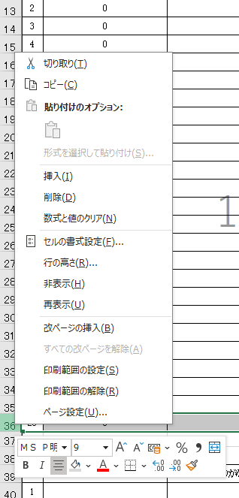
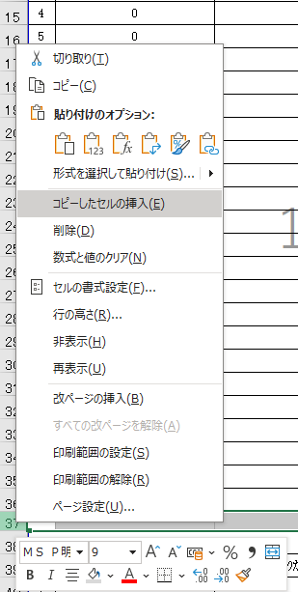
【参加生徒数が25名を超える場合】
「校閲」→「シート保護の解除」でシートの保護を解除し、
名簿の行をコピーして追加してください。
①右クリック
②コピーを
クリック
③最終行の
直下の行で
右クリック
④コピーしたセルの挿入をクリック
令和８年度 浦添工業高等学校 第１回オープンキャンパス
参加申込書

 | 申込日 | 令和8年 月 日 | ■メール宛先 urasoe-th_2604@open.ed.jp
 | 中学校名(よみ)
 | 中学校名 |  | ■メール件名 「〇〇中学校 第１回オープンキャンパス申込」
 | ご担当職員名 |  | ※このExcelファイルも、メールと同一の名称にして下さい。
 | 電話番号 |  | ■担当者名 ラモス すず
 | FAX番号 |  | ■申込期限 令和８年５月２６日(火）17：00

１ 参加生徒名簿
 | 中学校名(よみ) | 中学校名 | 参加生徒氏名 | ふりがな | 性別 | 学年 | 希望学科
1 | 0 | 0
2 | 0 | 0
3 | 0 | 0
4 | 0 | 0
5 | 0 | 0
6 | 0 | 0
7 | 0 | 0
8 | 0 | 0
9 | 0 | 0
10 | 0 | 0
11 | 0 | 0
12 | 0 | 0
13 | 0 | 0
14 | 0 | 0
15 | 0 | 0
16 | 0 | 0
17 | 0 | 0
18 | 0 | 0
19 | 0 | 0
20 | 0 | 0
21 | 0 | 0
22 | 0 | 0
23 | 0 | 0
24 | 0 | 0
25 | 0 | 0

2 中学校職員と本校職員との情報交換会
 | 参加職員氏名 | ふりがな | 駐車場利用の有無
1
※駐車場をご利用の場合、駐車場利用許可書を所属校あてに事前にFAXいたします。

３ 情報交換会での質問事項
1
2
3
4
5

